クラス図_ログイン・ログアウト
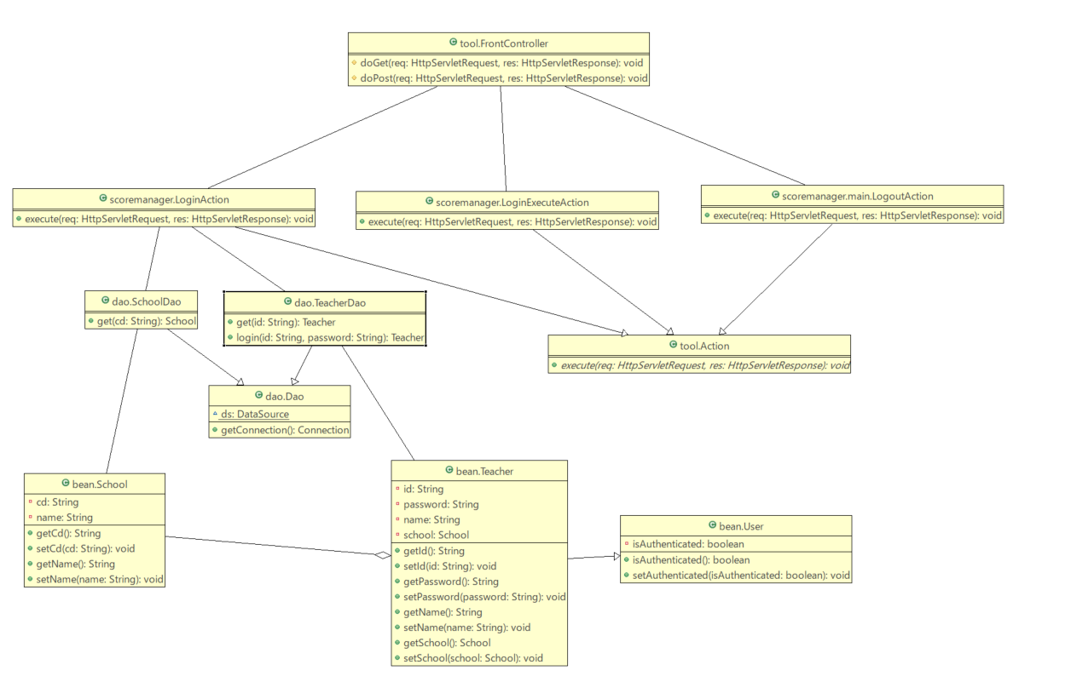
クラス図 | システム名称 | 得点管理システム | 改訂日 | 2025-04-08
 |  |  | 改訂者 | 原

クラス図_学生一覧
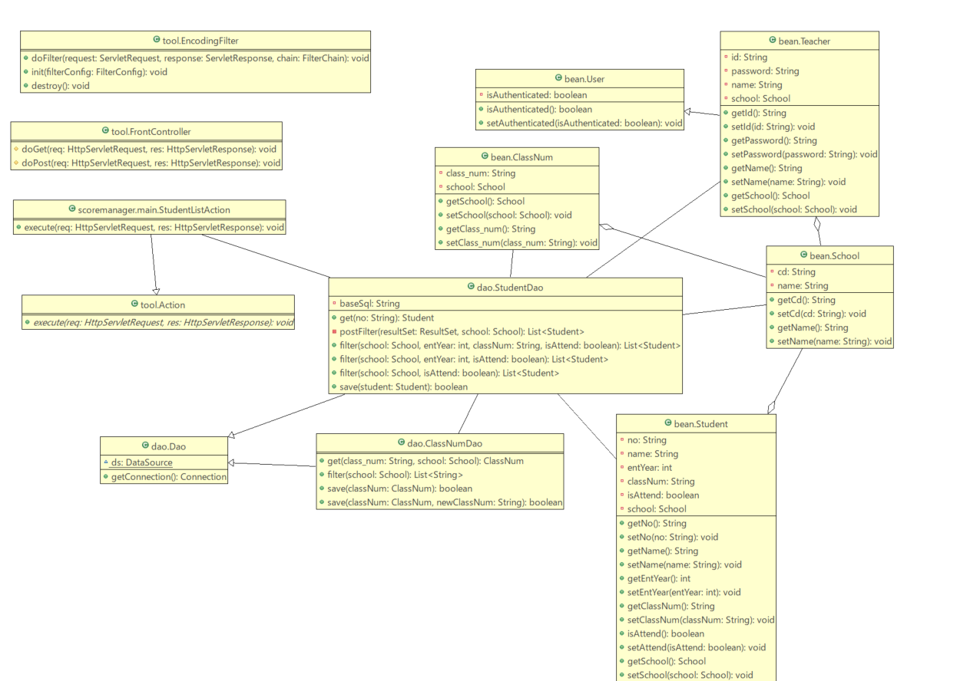
クラス図 | システム名称 | 得点管理システム | 改訂日 | 2025-04-08
 |  |  | 改訂者 | 奥野

クラス図_学生登録
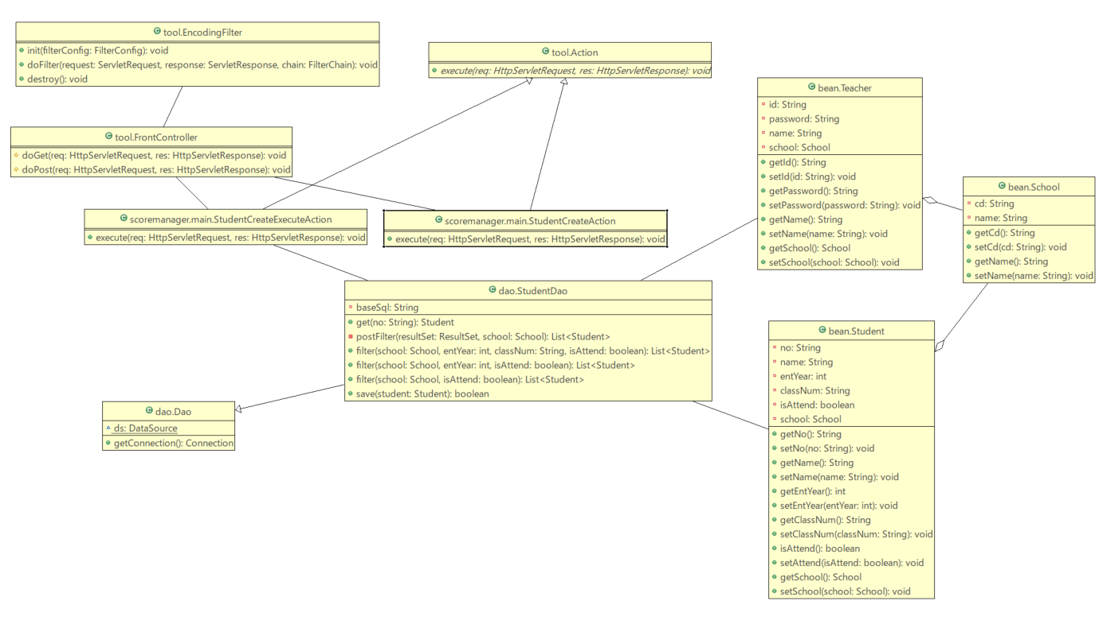
クラス図 | システム名称 | 得点管理システム | 改訂日 | 2025-04-08
 |  |  | 改訂者 | 奥野

クラス図_学生更新
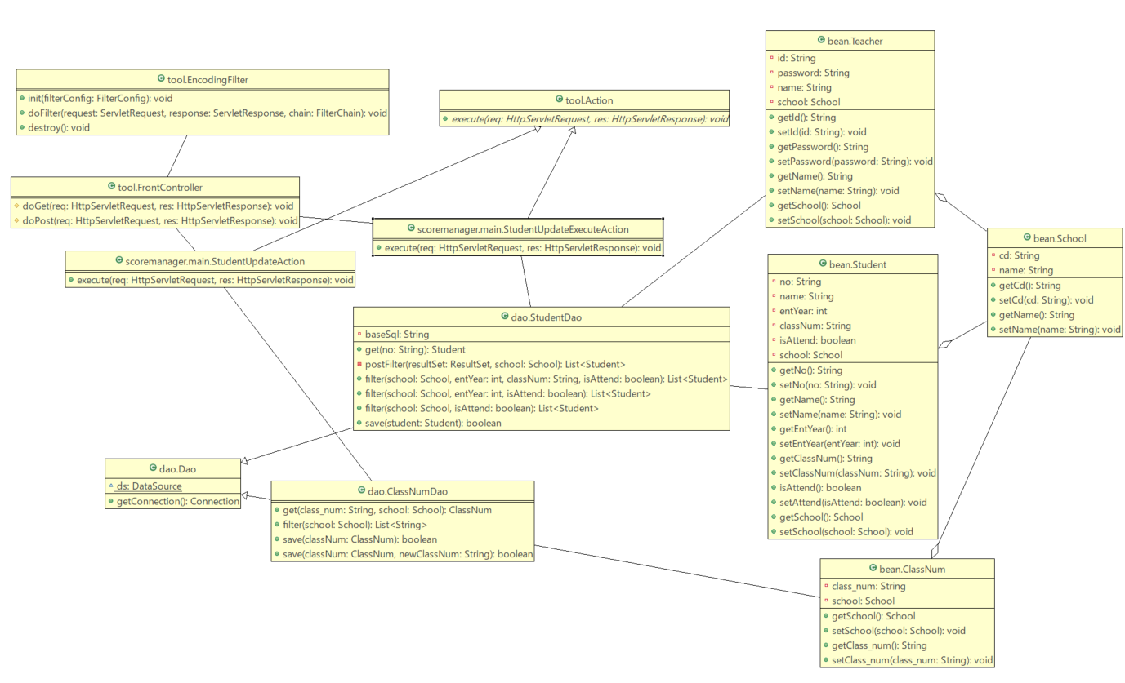
クラス図 | システム名称 | 得点管理システム | 改訂日 | 2025-04-08
 |  |  | 改訂者 | 林

クラス図_科目更新
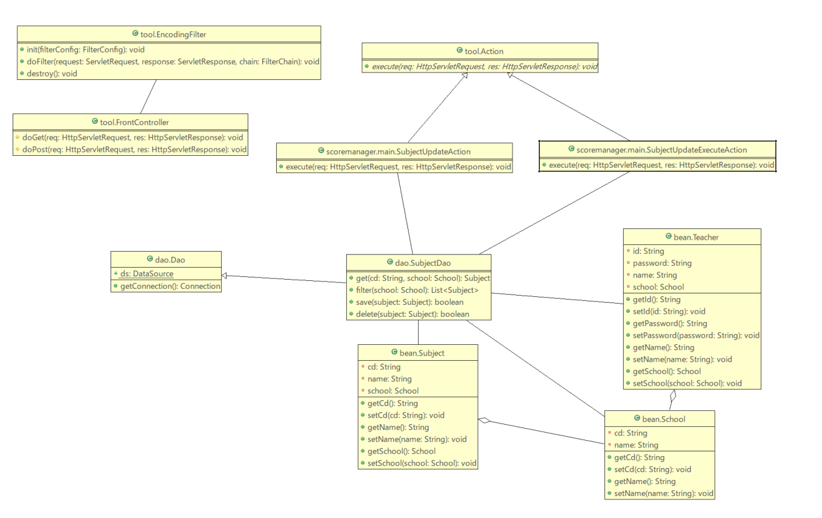
クラス図 | システム名称 | 得点管理システム | 改訂日 | 2025-04-08
 |  |  | 改訂者 | 林

クラス図_科目一覧
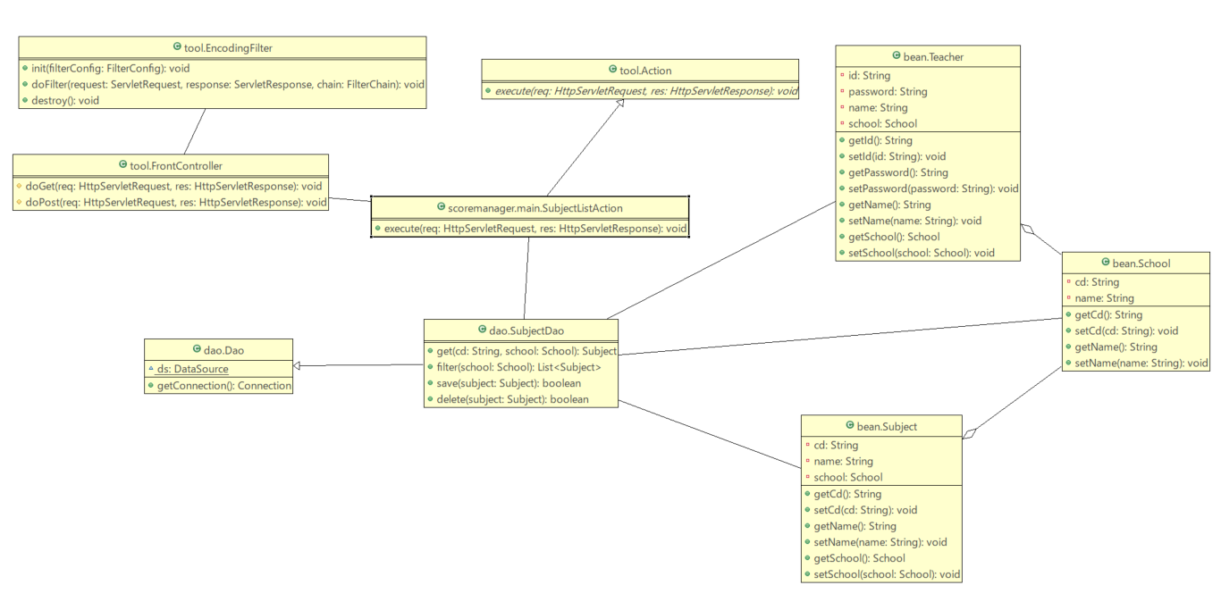
クラス図 | システム名称 | 得点管理システム | 改訂日 | 2025-04-08
 |  |  | 改訂者 | 長野

クラス図_科目登録
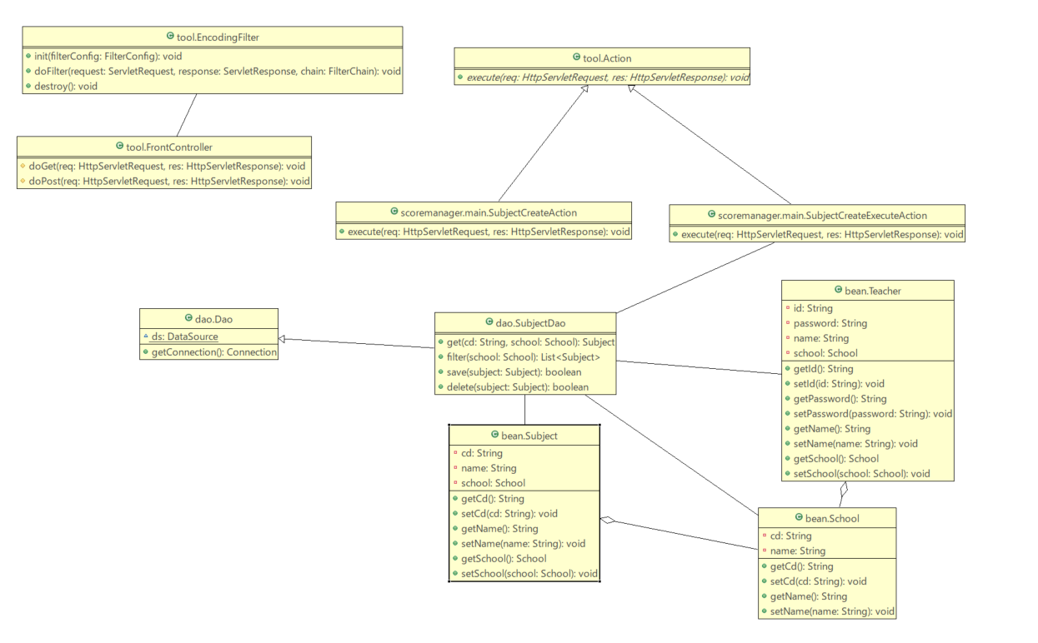
クラス図 | システム名称 | 得点管理システム | 改訂日 | 2025-04-08
 |  |  | 改訂者 | 長野

クラス図_科目削除
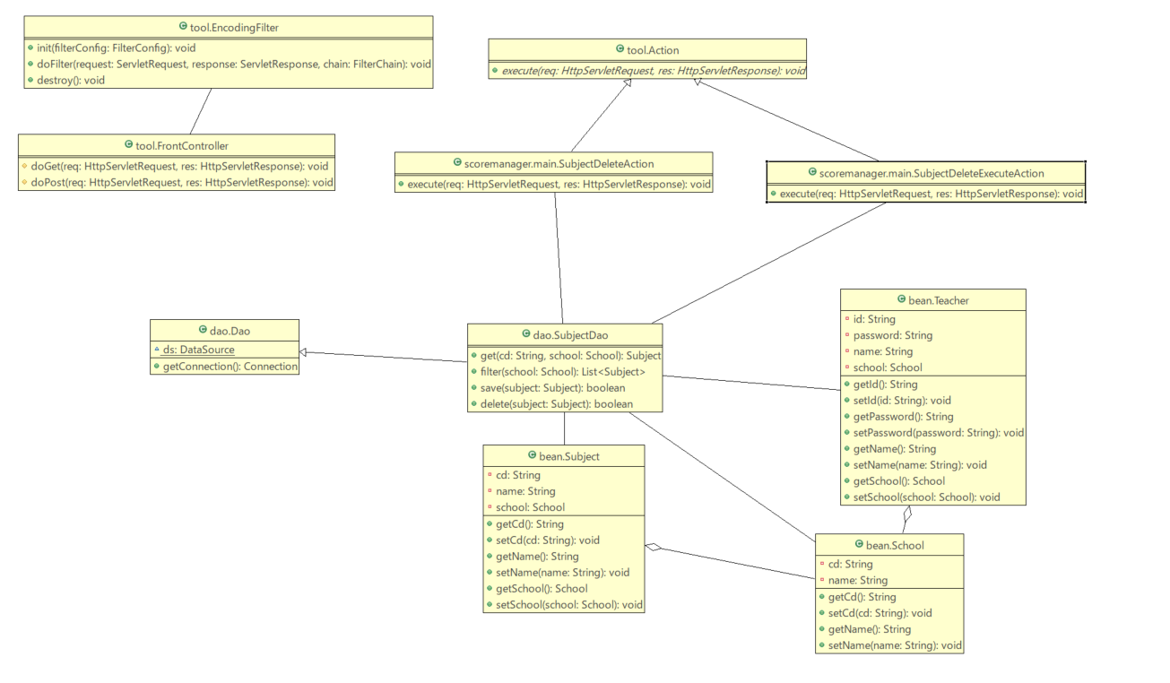
クラス図 | システム名称 | 得点管理システム | 改訂日 | 2025-04-08
 |  |  | 改訂者 | 林

クラス図_成績参照
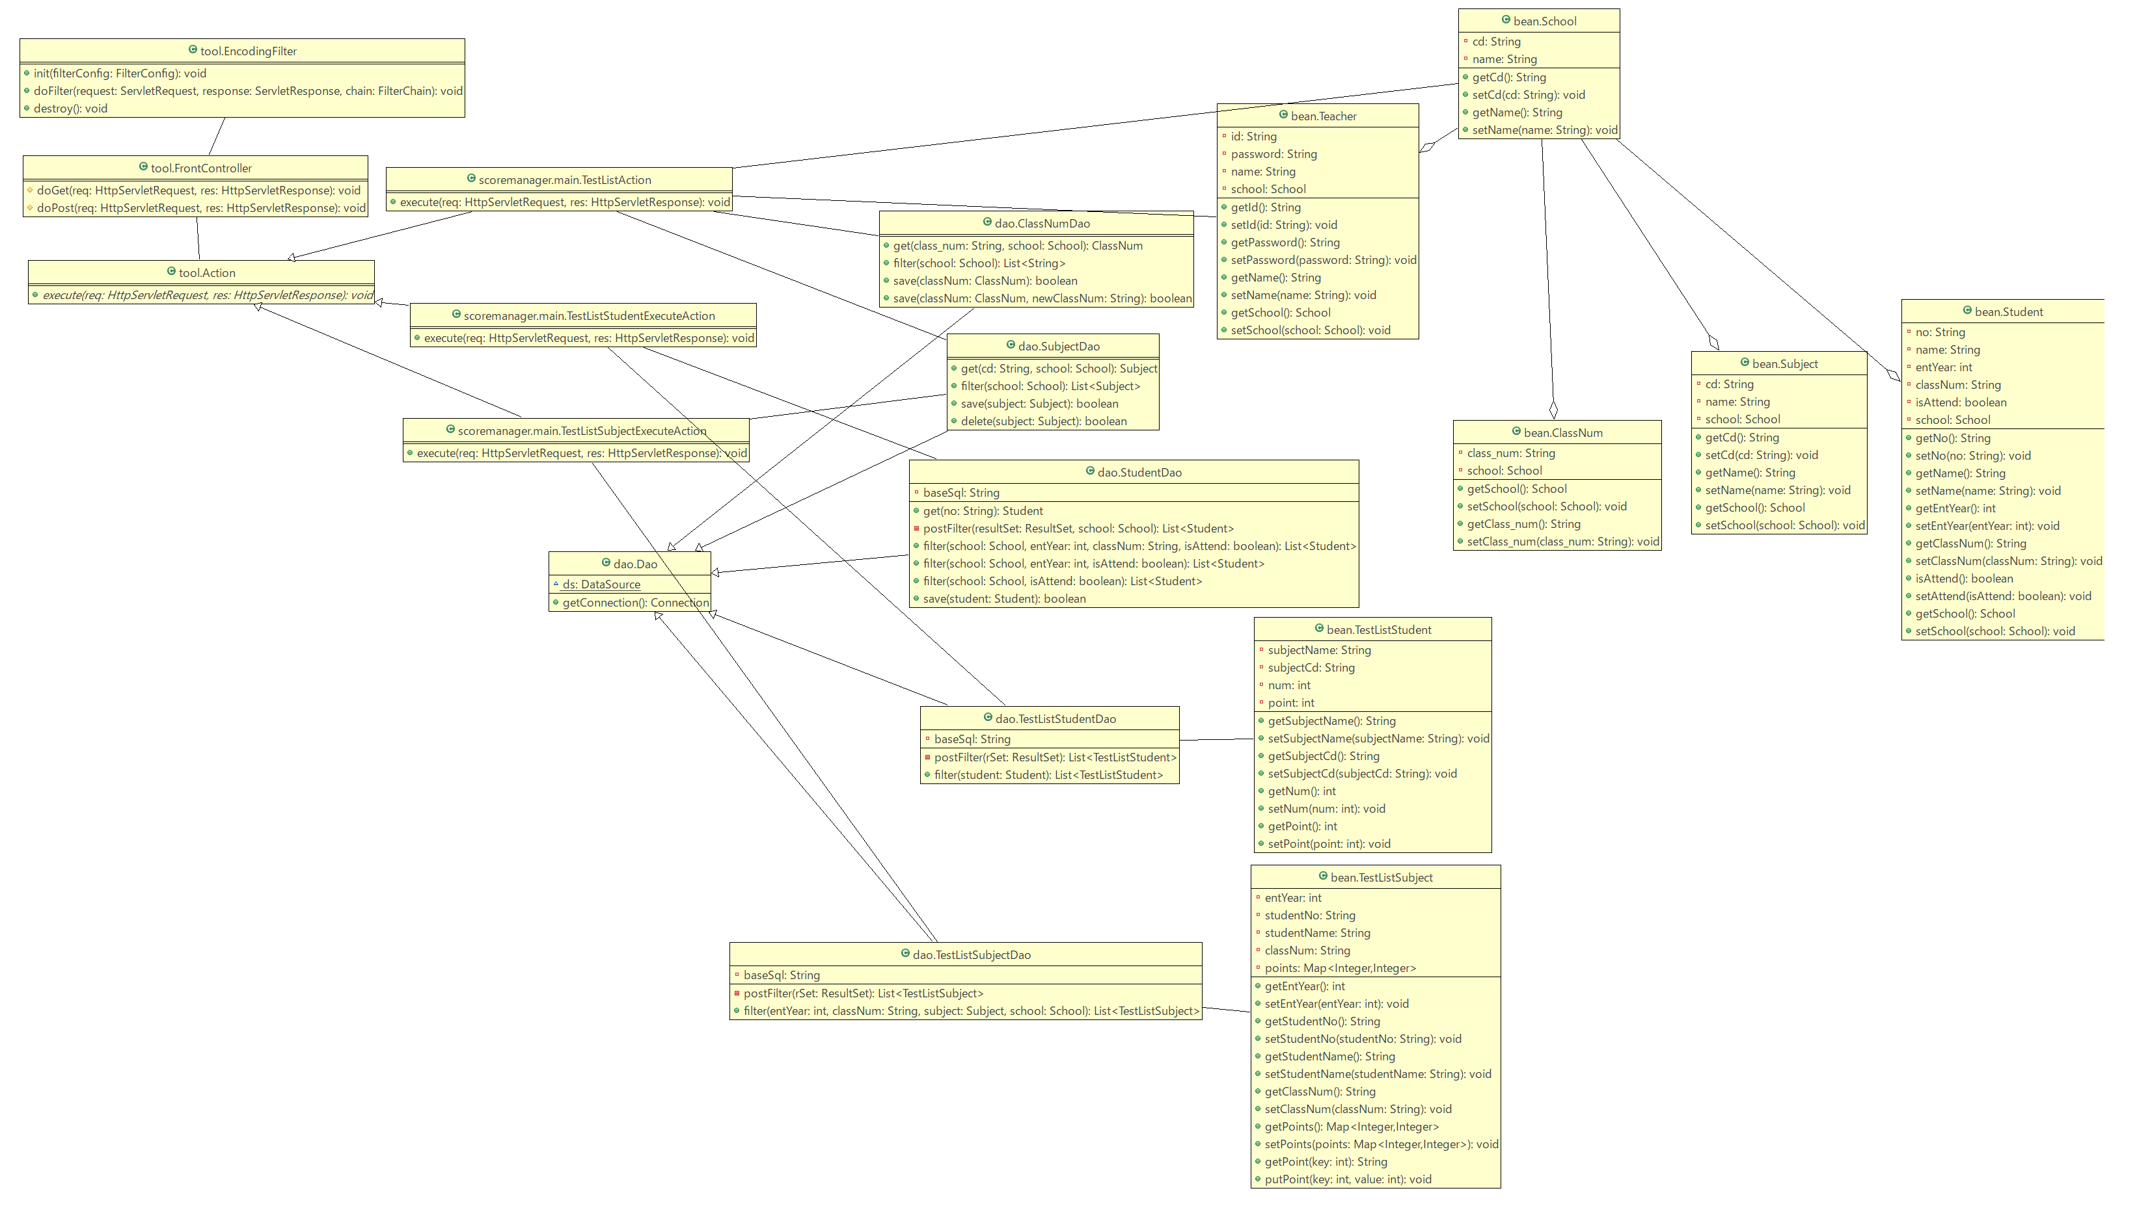
クラス図 | システム名称 | 得点管理システム | 改訂日 | 2025-04-08
 |  |  | 改訂者 | 橋谷

クラス図_成績登録
クラス図 | システム名称 | 得点管理システム | 改訂日 | 2025-04-08
 |  |  | 改訂者 | 川本

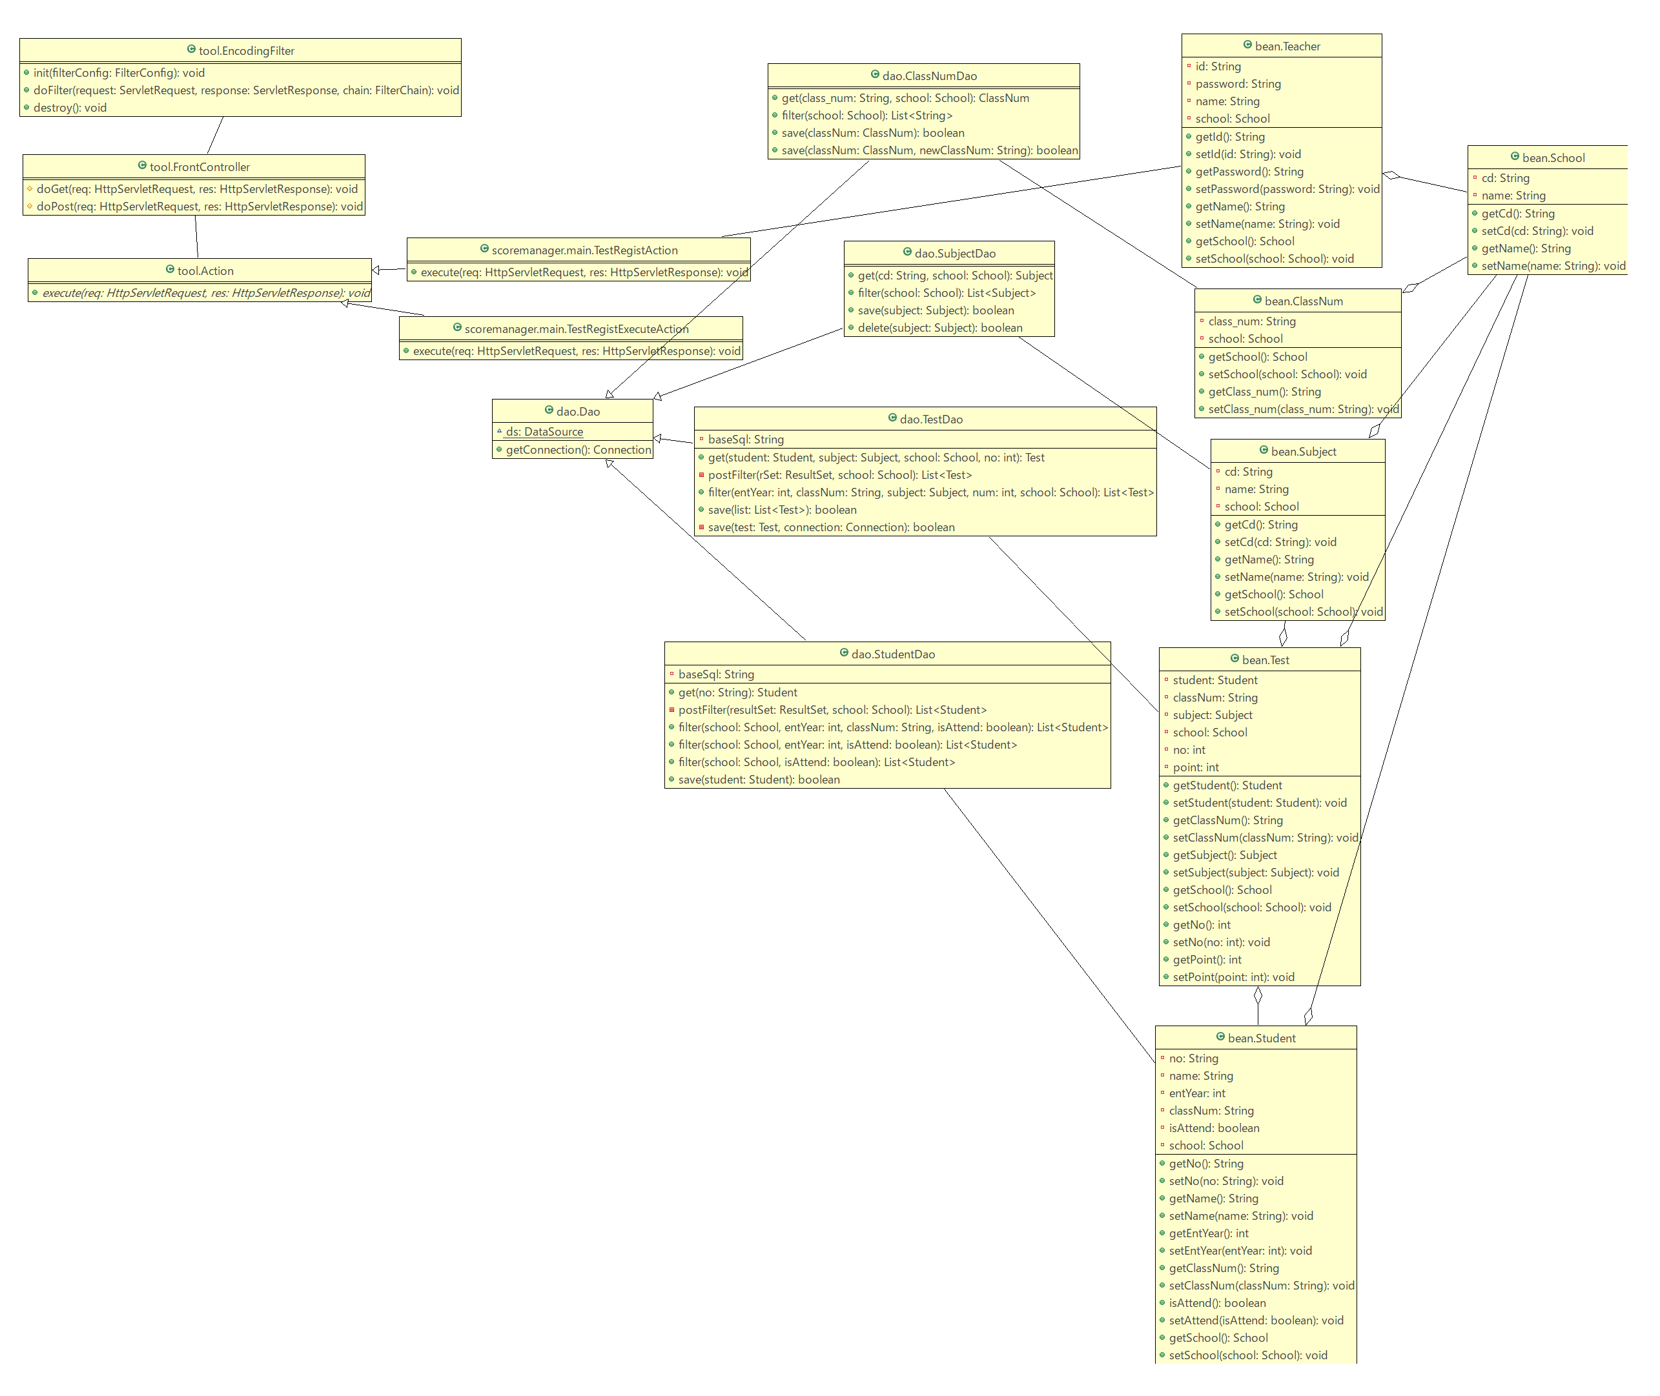

 |  |  |  |  | 2025-05-12

